付録◎日本標準産業分類の大分類体系
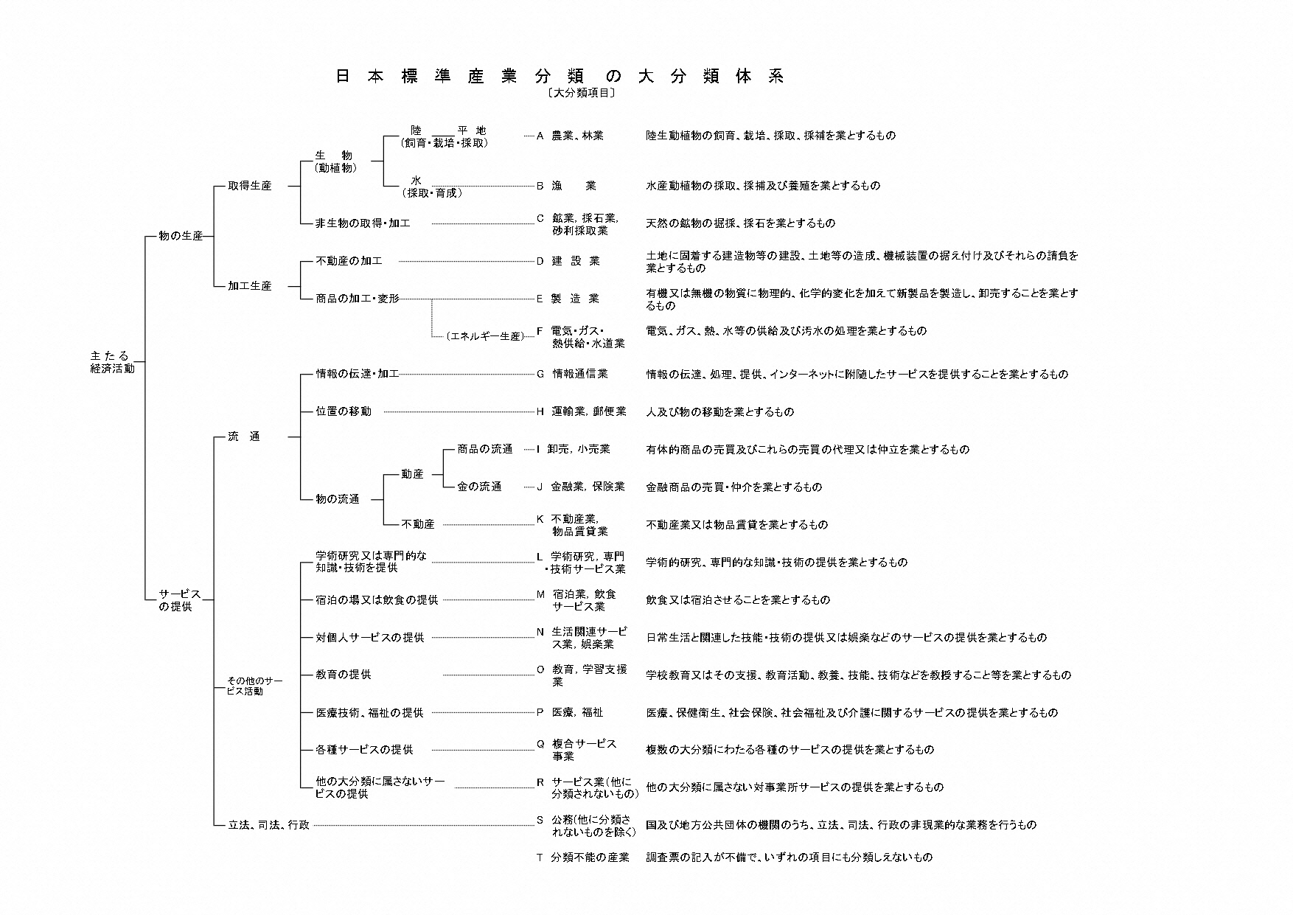

平成25年［2013年］10月改定（第13回改定）（平成26年4月1日施行） 最新版

